CUENTAS
DATOS
PROVEEDOR | CORREO | CUENTA

GRIFO ATICO S.R.L | ramirezjack_33@hotmail.com
GRIFO PUCCHUN | gpucchun@hotmail.com
SERVICENTRO MIGUEL GRAU | servicentromg@hotmail.com
ALBERTO HUAYLLA |  | BBVA PEDREGAL 0011-0763-0200026003
AGROCAUCHO | agrocaucho@hotmail.com | CUENTA BBVA CAMANA 0011-0225-0200054451-06
CIFUMIGA | cifumigaeirl@hotmail.com | 215-2187589-0-73 BCP
DATA PRINTERS S.R.L. |  | CUENTA BCP 215-1768853-0-17
ZAILA MÓNICA LAURA APAZA | Zaila Laura Apaza | CTA DE AHORROS BCP 215-38490596-0-85
L Y B NEGOCIOS Y REPRESENTACIONES SA |  | BANCO DE CREDITO DEL PERU: 215-0039694-0-65 SOLES
 |  | BANCO DE CONTINENTAL: 220-0100003852 SOLES
FIBER FAST S.A.C | Cuenta BCP | 251-02829313-0-23
FIBER FAST S.A.C | Banco Continental BBVA: | 0011-0763-0200146831
DV Inversiones Generales S.R.L. | BBVA | 0011-0226-0100025514-89
 | CCI BBVA | 011-226-000100025514-89
 | BCP | 215-2386336-0-19
 | CCI BCP | 002-215-002386336019-26

LUZ DE JESUS &MELCH ASOCIADOS SRL | BCP | 250-263-575-1098
TRADE SANDDER GROUP SAC | BCP | 215-2026705-0-83
SUMINISTROS INKNOVA /CANAZAS NUÑEZ LUZ MARINA | BCP | 215-90387230-0-27
RADIADORES LUQUE | bcp | 215-2221692-0-49 | cci 002-21500222169204920
UFITEC | BBVA | 0011-0144-0100053377
COMERCIAL LUCIANO AREQUIPA SAC | BBVA | 0011-03490100036868
INVERSIONES KEMDIS SAC | BBVA | 0011-0130-0100063449
ESCUELA DE INVENSTIGACION Y NEGOCIOS DE LIMA SAC | BBVA | 0011-0147-01-00046113
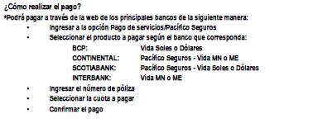
ZyTrust S.A. | BCP | 191-1813021-0-43
VIDA LEY
PACIFICO
CONSORCIO NICK EIRL | BCP SOLES | 215-2479890009
BCP | Israel Bedregal C. | 215-93121682-0-00
BCP CAMANA CCI | A YA DISTRIBUCIONES | 225000153218900000.00
BCP PEDREGAL CCI | A YA DISTRIBUCIONES | 225100181272601000.00
REVISTA Pacífico S.A.C. | BCP | 215-1420366-0-47
ZAILA POLERAS | BCP | 215-38490596-0-85
Soluciones de Información NextSoft S.A.C | bcp | 215-1725155-0-24
MAQEQP S.A.C | BCP | 191-2552170-0-94
LUIS AVENDAÑO | BCP | 25540265876037
LUIS AVENDAÑO | BBVA | 8320200000513
PREDACOM | CAJA MUNICIPAL | 68822502100001000
PREDACOM | CAJA MUNICIPAL CCI | 803-004-110514748405-15
LUCIANO | BBVA | 0011-03490100036868
TRADE SANDDER GROUP SAC | BCP | 2152026705-0-83
TAPET EIRL | BBVA | 226-0200015516-84
DATA PRINTER SRL | BCP | 215-1768853-0-17
SUMINISTROS INKNOVA | BCP | 215-90387230-0-27
PAPERLESS SAC | BCP | 1932219613032
MASIND NIVE | BCP | 215-2479890009
 | CCI BCP | 00221500247989000928
AR & JC BUSINESS S.R.L. | BBVA SOLES | 0011-0763-0200229931
TINCOPA ARMACCANCCE JUAN CARLOS | BCP SOLES | 44033265347083
SEKUR PERU | BBVA SOLES | 0011-0184-0100001243
CORP. LINDLEY PAGO AYA CÓDIGO
POLICLINICO SOMA SALUD SAC | BCP SOLES | 215-2039148-0-70
TRANSPORTES WILLIAM EIRL | BCP SOLES | 285-2314847-0-78
GONZALES HUAMANI FIDELA HAYDEE | BCP SOLES | 250-062497410-00
NAVISAF | BBVA DOLARES | 0011-0791-0100006822
XEROX | BBVA SOLES | 0011-0686-0100007100
XEROX | BBVA DOLARES | 0011-0686-0100014239
EURO CAMIONES | BBVA SOLES | 0011-0380-01-00037928
EURO CAMIONES | BBVA DOLARES | 0011-0380-01-00037936
TIREX PERU S.R.L. | BBVA DOLARES | 0011-0223-0100028681
TIREX PERU S.R.L. | BCP SOLES | 215-1156202-0-24
POLICLINICO EL PACIFICO CAMANA SRL | BBVA SOLES | 0011-0225-0200181380
SERVICIOS POWER DIESEL EIRL | BCP SOLES | 215-1552056-0-49
MASA EQUIPOS INDUSTRIALES S.A. | BCP SOLES | 191-9042945-0-76
CAPACITACION Y PUBLICACIONES PACIFICO SAC | BCP SOLES | 215-1420366-0-47
L Y B NEGOCIOS Y REPRESENTACIONES SA | BCP SOLES | 215-0039694-0-65 SOLES
 | BBVA SOLES | 220-0100003852 SOLES
CCH SOLUCIONES LOGISTICAS S.A.C. | BBVA SOLES | 0011-0110-0100034601
SOLUCIONES DE INFORMACION NEXTSOFT | BCP SOLES | 215-1725155-0-24
J.P. INGENIERIA Y SERVICIOS S.R.L. | BBVA SOLES | 0011-0764-01-00016693
MAURO GONZALES CCAMA | BCP SOLES | 215-19151173-0-15
TECNOIND DEL SUR SRL | SCOTIABANK | CCI 009-405-207047877209-29
ROSA ISABEL SIMON NAVARRO | BCP SOLES | 440-26415442-0-87
PREDACOM SAC | Caja Municipal de Arequipa | CCI: 803-004-110514748405-15
G4S | BBVA SOLES | 0011-0384-0100000856-53
INVERSIONES SEGAMI | BCP SOLES | 251-9400493-0-26
POLICLINICO JUAN PABLO ELIAS SCRL | BCP SOLES | 440-32242186-0-87
CREZE ASESORIA CAPACITACIÓN Y TRAMITES E.I.R.L. | BCP SOLES | 191-98989258-0-46
DAKOTA SOLUCIONES SAC | BCP SOLES | 193-1494856-0-53
ZETA CARMEN MARIA ELIZABETH | BCP SOLES | 194-33314794-0-05
MAMANI MEDINA FRANK REINALDO | BCP SOLES | 250-91355460-0-72
VERISUR PERU SAC | BCP SOLES | 193-2052540-0-26
PAPERLESS SAC | BCP DOLARES | CCI: 002 193 002219172188 19
SERPODI EIRL | BCP SOLES | 215-1552056-0-49
JACHE IMPORTS E.I.R.L. | BCP SOLES | 42573647439059
TIREX PERU S.R.L. | BCP SOLES | 215-1156202-0-24
CREATIVE STORE S.A.C. | BCP SOLES | 191-9293936-0-38
GONZALOS PUBLICIDAD SERVICIOS GENERALES EIRL | BBVA SOLES | 011-0220-0201850025
HECTOR ADOLFO BENAVIDES TORRES | BBVA SOLES SUELDO | 0011-0908-0200034011
GORBEÑA CORICAZA MIJAEL HAMBIRT | BBVA SOLES | 0011-0222-0200667279
ECOSISTEMAS & MIKAELA E.I.R.L. | BCP SOLES | 191-8738562001
 | BBVA SOLES | 0011-0174-0100065131
SERVICIOS POWER DIESEL | BCP SOLES | 215-1552056- 0-49
JL SERVICIOS PERU S.A.C | BCP SOLES | 191-1157961-0-74
L Y B NEGOCIOS Y REPRESENTACIONES SAC | BCP SOLES | 215-0039694-0-65
GONZALES HUAMANI FIDELA HAYDEE | BCP SOLES | 250-062497410-00
CLINICAR AUTOMOTRIZ E.I.R.L | BBVA SOLES | 0011-0225-0100018377
COLEGIO DE CONTADORES PUBLICOS DE AREQUIPA | BCP SOLES | 215-71176587-0-37
 | BBVA SOLES | 0011-0717-0200539255
INDUSTRIAS MANRIQUE S.A.C. | BBVA SOLES | 0011-0349-0100027540
MONTEJO MULLISACA JOCELYN BRIGITTE | BCP SOLES | 191-99734083-0-95
GROUPJL CONSTRUCCIONES Y SERVICIOS GENERALES E.I.R.L. | BBVA SOLES | 0011-0763-0200235338
ALVA MALPARTIDA OSCAR HERNAN | BCP SOLES | 251-92130859-0-05
JOEL GARATE | BCP SOLES | 251-01748125-0-14
DANIEL CATERING | BCP SOLES | 251-97748453-0-41
MACHACA QUISPE DAVID JHULINHO | BBVA SOLES | 0011-0814-0267039491
NUCLEO CAPITAL S.R.L. | BCP SOLES | 215-7079270-0-93
DESAF PROYECTOS E INGENERIA EIRL | CAJA AQP | 004-781984021-0000-100-3 | n° cuenta falta cci
MANTENIMIENTO MARTINEZ LA SOLUCION EN SERVICIOS GENERALES S.A.C | BBVA SOLES | 0011-0717-010013329-66
MANSILLA FRISANCHO EDWARD KENNEDY | BCP SOLES | 251-01873697-0-54
KARINA BARRIOS LUQUE | BCP SPOLES | 215-01049621-0-19
VICTOR GABRIEL FLORES MAMANI | BCP SOLES | 251-90151825-0-81
OCSA LOPEZ ALEX RYZARD | BBVA SOLES | 0011-0763-0200148826
THEN E.I.R.L. | CCI CAJA AQP | 803-01200432351900-144
SURTIHOGAR | BCP SOLES | 251-9934041-0-00
YUCRA SOTO ROBIN WILFREDO | BBVA SOLES | 0011-0763-0200044524
SAFETY FIRTS GROUP S.A.C | BBVA SOLES | 0011-0142-020113-0894
ABUGATTAS & PERALTA Internacional SAC | BBVA SOLES | 0011-0910-0100004698
BLINDADO SECURITY S.A.C. | BCP SOLES | 194-9402936-0-49
GESTION Y CONTROL AMBIENTAL S.A.C. | BBVA SOLES | 0011-0150-0100081012
PRODUCTIVE BUSINESS SOLUTIONS GROUP SAC | BBVA DOLARES | 0011-0686-01 00014239
CREATIVE STORE S.A.C. | BCP SOLES | 191-9293936-0-38
DISTRIBUCIONES NEGOCIOS CON FE E.I.R.L. | BCP SOLES | 251-7104693-0-27
INGENIERIA DE PLANIFICACION COMERCIAL S.A.C. | BCP SOLES | 194-9399139-0-95
INGENIERIA DE PLANIFICACION COMERCIAL S.A.C. | BBVA SOLES | 0011-0135-0100060285
INGENIERIA MAXIMA E.I.R.L. | BBVA SOLES | 0011-0119-0100052978
CORPORACION GARETH EIRL | BBVA SOLES | 0011-0175-0100070394
PAPERLESS SAC | CCI BCP DOLARES | 219-3002219172180-0-0
TIREX PERU SRL | BBVA DOLARES | 0011-0223-0100028681
SOLUCIONES DE FLOTA PERUANA SAC | BBVA SOLES | 0011-0317-0200744148
PACIFICO AREQUIPA S.A.C. | BCP SOLES | 215-2082867-0-75
ACISCLO HUAMAN CONDORI | BCP SOLES | 251-01284697-0-05
NOVO COLORS SAC. | BCP SOLES | 215-93495011-0-00
OJEDA TRUJILLO MARTIN GUILLERMO | BCP SOLES | 191-05099338-0-45
DIESEL KAT E.I.R.L. | BCP SOLES | 215-2396372-0-93
JL SERVICIOS PERU S.A.C | BCP SOLES | 191-1157961-0-74
PUMA DE LA TORRE EXTINTORES | BCP SOLES | 215-1562951-0-99
YAÑEZ VILCA AUDELA BEATRIZ | BCP SOLES | 250-38597101-0-01
LIMASCCA MUÑOZ VALERIA | BCP SOLES | 250-29806149-0-51
DATA PRINTERS SRL | BCP SOLES | 215-17688530-1-72
MUNICIPALIDAD DISTRITAL DE MAJES | BANCO NACION | 0181-0100-0101-1504-4561
DISTRIBUIDORA FJJ S.A.C | BBVA SOLES | 0011-0189-0100059109
LIMASCCA MUÑOZ VALERIA | BCP SOLES | 251-94025343-0-25
MONTEJO MULLISACA JOCELYN BRIGITTE | BBVA SOLES | 0011-0814-0271296040
DROAL INC. SAC | BCP SOLES | 194-2222177-0- 31
QUILLUYA GALARZA EDWIN | BCP SOLES | 251-73087579-0-68
ZAMATA VICTOR | BBVA SOLES | 0011-0717-0200539255
SULLCA MAQUE SAUL CONSTANTINO | BCP SOLES | 251-94385325-0-43
PAPERLESS SAC | BCP DOLARES | 002-19300221917218819 | CCI
SANCHEZ RIVERA GRACIELA VIOLETA | BCP SOLES | 251-94025343-0-25
YAURI MAYORGA LESLY PAMELA | BCP SOLES | 251-97748453-0-41
MARCE ARIZACA JAVIER | BCP SOLES | 251-02529898-08-3
GRIFO AEROPUERTO 610 SAC | BCP SOLES | 215-2460729-0-63 | RUC: 20311644786
RED DE COMBUSTIBLES LIQUIDOS SAC | BCP SOLES | 194-1402364-0-92
TIREX PERU S.R.L. | BBVA DOLARES | 0011-0223-0100028681
LATINOAMERICANA EIR LTDA | BCP SOLES | 215-2673689-0-74 | 20601989108
BENAVIDES TORRES HECTOR ADOLFO | BBVA SOLES | 0011-0908-0200034011
GITOCA SRL | BBVA SOLES | 0011-0764-0100013317
SUR MOTORS | BBVA DOLARES | 0011-0220-01-00025473
SUR MOTORS | BBVA SOLES | 0011-0220-01-00000179
AC CORPORATIVO DEL PERU SAC | INTERBANK | 200-3004571108
ABUGATTAS & PERALTA Internacional SAC | BBVA DOLARES | 0011-0910-0100013174
PREDACOM SAC | CAJA AQP CCI | 803-004-110514748405-15
DISTRIBUCIONES Y SERVICIOS LUMAJO E.I.R.L | BBVA SOLES | 0011-0225-0100020525
CLINICAR AUTOMOTRIZ E.I.R.L | BBVA SOLES | 0011-0225-0100018377
CAJAS DE CARTON PANAMUNDO PACKING S.A.C. | BCP SOLES | 194-6484605-0-58
LLERENA AGUILAR ANDRES EFRAIN | BCP SOLES | 250-93460852-0-31
POLICLINICO EL PACIFICO CAMANA SRL | BBVA SOLES | 0011-0225-0200181380-03
THEN - INTERNET | BCP SOLES | 251-7206999-0-20
ROSA ISABEL SIMON NAVARRO | BCP SOLES | 440-26415442-0-87
ROSI SERVICIOS GENERALES E.I.R.L | BCP SOLES | 194-59580480-01
POLICLINICO JUAN PABLO ELIAS SCRL | BCP SOLES | 440-32242186-0-87
JESUS GUTIERREZ QUINTA | INTERBANK | 898-3469959416 | 003-898-013469959416-41 | CCI
MACHACA QUISPE DAVID JHULINHO | BBVA SOLES | 0011-0814-0267039491
DAKOTA SOLUCIONES SAC | BCP SOLES | 193-1494856-0-53
SOLEDAD GUEVARA | BCP SOLES | 215-03770777-0-61
CREATIVE STORE S.A.C. | BCP SOLES | 191-9293936-0-38
INNOVACIÓN CORPORATIVA 21 S.A.C. | BBVA SOLES | 0011-0145-0100056622
CLINICAR AUTOMOTRIZ E.I.R.L | BBVA SOLES | 0011-0225-0100018377
CARLOS GUSTAVO MEJIA SOLANO | BCP SOLES | 251-39426079-0-53
EMERGENCY SURVIVAL S.A.C. | BCP SOLES | 193-9886859-0-59
CAM INGENIEROS & CONSULTORES SAC | BBVA SOLES | 0011-0166-0100054888
FERRETERÍA & DISTRIBUCIONES LUMAJO | BCP SOLES | 250-30493187-0-29
Kimberly Ashly Quispe Salinas | BCP SOLES | 215-95624237-0-33
REPRESENTACIONES TFBM SAC | CAJA AQP | 803-064-003775644001-54 | CCI
Inversiones Megaroll SAC | BCP SOLES | 193-2370551-0-58
ROSA JULISA ALVAREZ MUÑOZ | BCCP SOLES | 251-23481773-0-94
VICTOR ZAMATA GARCIA | BCP SOLES | 215-71176587-0-37
MIGUEL ARCE | BCP SOLES | 251-02068226-0-49
COMPAÑIA INDUSTRIAL DE CARROCERIAS S.A.C | BBVA SOLES | 0011-0338-1902003645-79
SOLUCIONES CAT EIRL | BBVA SOLES | 0011-0223-0100039160
LDDF GROUP EIRL | BBVA | 0011-0763-0200181181
FRE WAGENMOTORS SRL | BCP SOLES | 215-10611524-0-07
APAZA LIPA BERNABE | BCP SOLES | 215-7382855-0-85
HUANCA CHOQUEHUANCA RONAL UVER | BBVA SOLES | 0011-0057-0203110643
VALDIVIA SOSA EDWARD ALEJANDRO | BCP SOLES | 215-01628314-0-57
STEYSI HUAYLLAZO | BCP SOLES | 215-90726573-0-97
RICHARD TORRES ANDIA | BBVA SOLES | 0011-0763-0200228293
SURCO SANCA UBALDO | BBVA SOLES | 0011-0763-0200177249
VILLASANTE SAAVEDRA NINJA | BCP SOLES | 250-72744207-0-27
Representaciones Herrera Nuñez NJ | BCP SOLES | 215-7232935-0-64
J & L GAS DEL SUR EIRL | BCP SOLES | 250-7322633-0-40
FERNANDEZ CRUZ CARLOS MARTIN | BCP SOLES | 250-71099268-0-72
ARCA CONTINENTAL LINDLEY | INTERBANK | 008-0000011979
SARMIENTO TICONA IMANOL ALEXANDER | BBVA SOLES | 0011-0814-0287094251
DAVID JHULINHO MACHACA | BBVA SOLES | 0011-0814-0267039491
CAPACITACION Y PUBLICACIONES PACIFICO SAC | BCP SOLES | 215-1420366-0-47
IMPORTACIONES VESY SAC | BCP SOLES | 251-2481917-0-19
ARCE CALCINA MIGUEL | BCP SOLES | 251-02068226-0-49
TORRES QUINTA YRVING GABRIEL | BCP SOLES | 251-94243661-0-12
HEMISFERIO INVERSIONES SAC | BBVA DOLARES | 0011-0369-0100015304
 | BBVA SOLES | 0011-0369-0100015290
INVERSIONES GONZDI E.I.R.L | BBVA SOLES | 0011-0763-0200205366
VIGILANCIA Y PREVENCION OCUPACIONAL S.A.C. | BCP SOLES | 215-7119786-0-45
 | BBVA SOLES | 0011-0764-0100025552
RECTIFICACIONES DE MOTORES NOVA S.A.C | BCP SOLES | 215-1617756-0-85
MANGO MAMANI ALFONSO | BCP SOLES | 251-70897662-0-30
DE LA CRUZ HUAMAN JOSE LUIS | BCP SOLES | 440-78476260-0-71
JOSE ANTONIO ANGULO DELGADO EIRL | BBVA SOLES | 0011-0159-0200013064
RECTIFICACIONES DE MOTORES NOVA | BCP SOLES | 215-1617756-0-85
LDDF GROUP E.I.R.L | BBVA SOLES | 0011 - 0763 - 0200181181
VERA DURAND ANA CECILIA | BCP SOLES | 495-90077902-0-57
ZEGARRA MARQUEZ SEHIRA VIVIANA | INTERBANK | CTA SIMPLE: 550-3145784318
CALCINA CAHUANA ANTHONY ROMEO | BBVA SOLES | 0011-0814-0286431572
HUANCA CHOQUEHUANCA RONAL UVER | BCP SOLES | 25005301273052

VARIOS
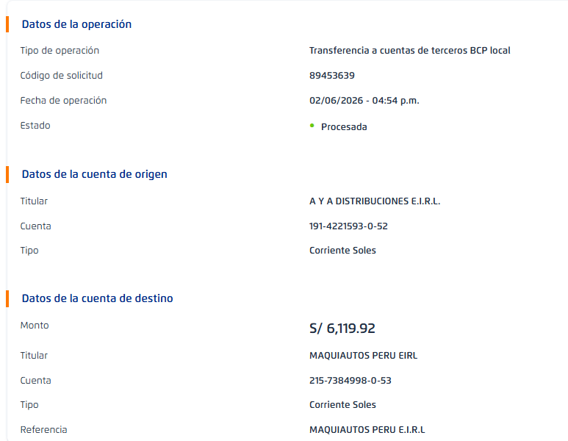
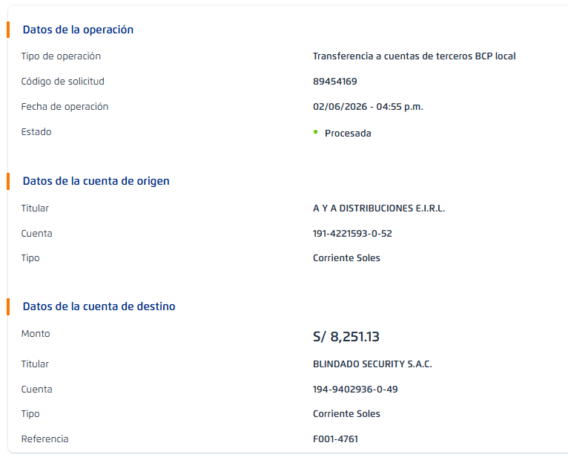

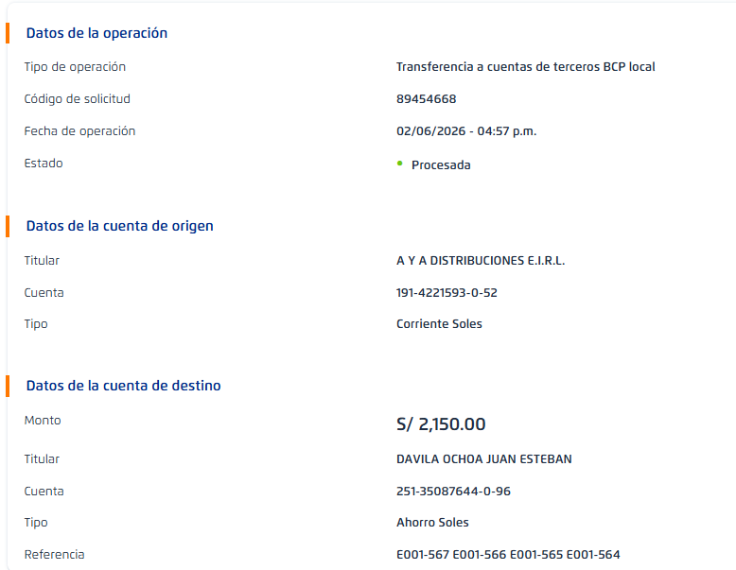

 |  | 1,313,375.06

AC LOGISTICA

 |  |  |  | 1

 | 380407

 |  |  |  | 2

 |  |  | 4

 |  |  |  | 6

 |  |  | 5

 |  |  |  | 7

 |  |  | 6

 |  |  |  | 8

 |  |  | 7

